Star Arm 102-LD
Star Arm 102-LD
序号 | 物料名称 | 备注 | 数量
1 | 3D打印件（star102底座下) | 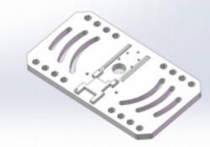 | 1

2 | 3D打印件（star102底座上) | 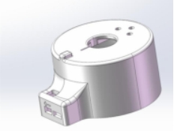 | 1

3 | 3D打印件（star102_link1) | 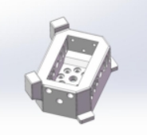 | 1

4 | 3D打印件（star102_link2) | 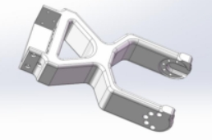 | 1

5 | 3D打印件（star102_link3) | 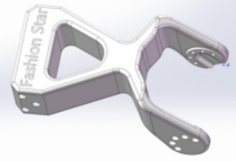 | 1

6 | 3D打印件（star102_link4) | 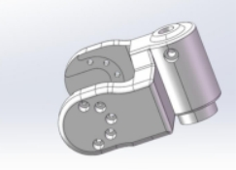 | 1

7 | 3D打印件（star102_link5) | 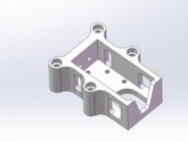 | 1

8 | 3D打印件（star102_link6手柄) | 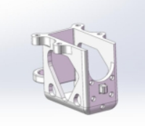 | 1

9 | 3D打印件（star102_手柄) |  | 1

10 | 3D打印件（star102_指环左) |  | 1

11 | 3D打印件（star102_指环右) |  | 1

12 | PCBD | UC-01 XT30接口 | 1
13 | 线材 | L=120 mm 黑色编织线 | 5
14 | 线材 | L=200 mm 黑色编织线 | 2
15 | 螺丝 | HSCS M3*10 12.9级内六角圆柱头螺钉 | 1
16 | 螺丝 | M3*22黑色内六角 | 4
17 | 螺丝 | M3*8加硬包黑十字槽螺杆 | 1
18 | 螺丝 | PB2.0*5 自攻十字槽加硬包黑沉头螺杆 | 39
19 | 螺丝 | M2*4.5 预点胶十字槽螺杆黑色沉头 | 35
20 | 螺丝 | M2*8 黑色内六角 | 16
21 | 螺丝 | M3*8自攻十字槽螺杆 | 2
22 | 螺母 | M3防松螺母 黑色 | 5
23 | 垫片 | M3不锈钢 | 1
24 | RA8-U01H-M |  | 4
25 | RA8-U02H-M |  | 1
26 | RA8-U03H-M |  | 2
以下为配件
27 | 螺丝胶 |  | 1
28 | 木工夹 |  | 2
29 | 备用PCBD | UC-01 XT30接口 | 1
30 | 备用电源线 | 0.75平方5.5x2.5母头,0.25米 | 1
31 | 数据线 | USB转type c数据线 | 1
32 | 线材 | PH-3Y 双头反向60芯 0.08 黑色硅胶排线L=200 mm 黑色编织线 | 1
33 | 7号螺丝套装 | M2*8 黑色内六角 8pcs | 1
34 | 8号螺丝套装 | M2*4.5 预点胶十字槽螺杆黑色沉头 16pcs | 1
35 | 9号螺丝套装 | PB2.0*5 自攻十字槽加硬包黑沉头螺杆 16psc | 1
36 | 鼠标垫 |  | 1

